Лист1
 |  |  |  |  |  |  |  |  |  | КОНТРОЛЬНЫЙ ТАЛОН
 | ПОДТВЕРЖДЕНИЕ № |  |  | 0011 - AUS 06/07 |  |  |  | ВАУЧЕР-VOUCHER №
 | о приеме иностранного туриста |  |  |  |  |  |  | о приеме иностранного туриста

визовое приглашение № 0047
визовое приглашение № 0307 |  |  |  |  |  |  | визовое приглашение № 0307
Кратность визы |  | ОДНОКРАТНАЯ |  |  |  |  | Кратность визы
 |  | u98u9u9
Гражданство |  | США |  |  |  |  | Гражданство
 |  | РФ
Въезд с | 19/05/2019 |  | Выезд до | 01/06/2019 |  |  | Въезд с |  |  | Выезд до
 | 2019-02-05 |  |  | 2019-02-13 |  |  |  | 2019-02-05 |  |  | 2019-02-13
Фамилия | СТРИКЛИН/STRICKLIN |  |  |  |  |  | Фамилия

Имя, Отчество (имена) |  |  | РИКИ МАБУРН/RICKY MABURN |  |  |  | Имя, Отчество (имена)
8U9U9/ |  | U9U9U9/
Дата рождения |  | 02/07/1959 |  | Пол | МУЖСКОЙ |  | Дата рождения |  |  |  | Пол

U |  | 9U98U |  |  |  |  | Номер паспорта

Цель поездки |  | 98U9889 |  |  |  |  | Цель поездки

Маршрут и места размещения город |  |  |  | Выбрать из списка |  |  | Маршрут и места размещения город

Размещение |  | Выбрать из списка |  |  |  |  | Размещение
Принимающая организация, ее адрес, № референса |  |  |  |  |  |  | Принимающая организация, ее адрес, № референса
Выбрать из списка

Реестровый № 000286 |  | 016290 |  |  |  |  | Реестровый № 000286 |  | 016290

Дополнительные сведения: |  |  | Выбрать из списка |  |  |  | Дополнительные сведения:




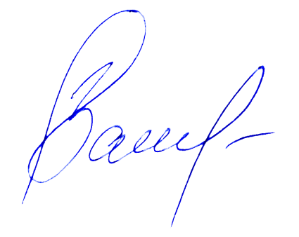
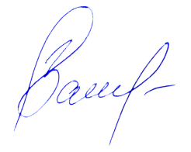
ВСЕ ВЫШЕПЕРЕЧИСЛЕННЫЕ УСЛУГИ ПОЛНОСТЬЮ ОПЛАЧЕНЫ |  |  |  |  |  |  | ВСЕ ВЫШЕПЕРЕЧИСЛЕННЫЕ УСЛУГИ ПОЛНОСТЬЮ ОПЛАЧЕНЫ
Ответсвенное лицо: |  |  |  |  |  |  | Ответсвенное лицо:
М.П. |  |  |  |  |  |  | М.П.
 | Подпись |  |  | Васив Д.М. |  | (менеджер ви- |  | Подпись |  |  | Васив Д.М. | (менеджер ви-
 |  |  |  |  |  | зового отдела) |  |  |  |  |  | зового отдела)
 | Дата |  |  |  |  |  |  | Дата

